2023_09_data
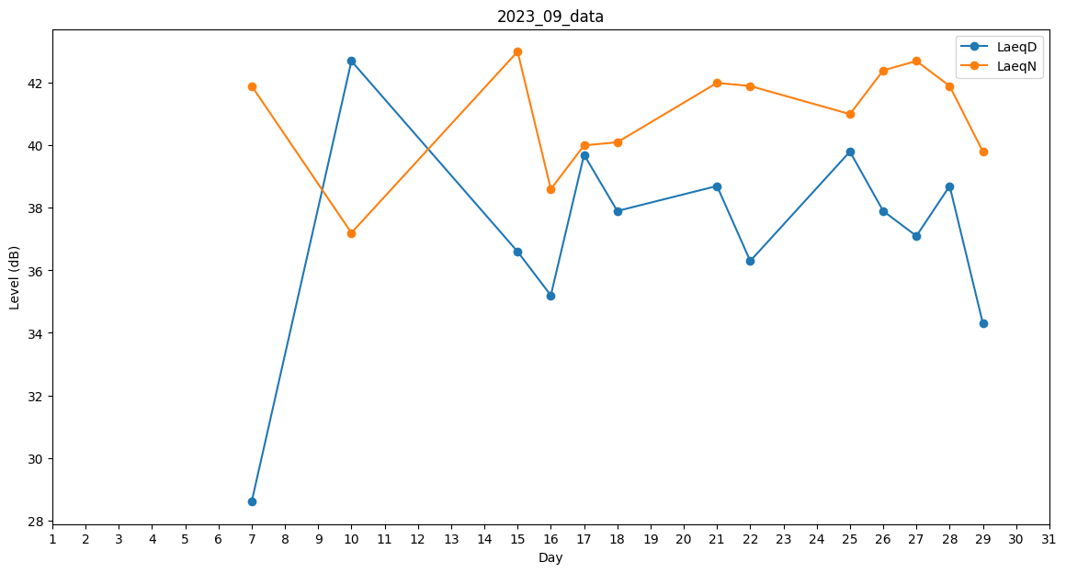
Day | LaeqD | LaeqN
1 | 0 | 35
2 | 0 | 0
3 | 0 | 0
4 | 0 | 33.4
5 | 0 | 0
6 | 0 | 0
7 | 28.6 | 41.9
8 | 0 | 0
9 | 0 | 39.6
10 | 42.7 | 37.2
11 | 31.2 | 0
12 | 0 | 39.2
13 | 28.6 | 0
14 | 0 | 0
15 | 36.6 | 43
16 | 35.2 | 38.6
17 | 39.7 | 40
18 | 37.9 | 40.1
19 | 29.6 | 0
20 | 0 | 32.7
21 | 38.7 | 42
22 | 36.3 | 41.9
23 | 0 | 0
24 | 0 | 0
25 | 39.8 | 41
26 | 37.9 | 42.4
27 | 37.1 | 42.7
28 | 38.7 | 41.9
29 | 34.3 | 39.8
30 | 0 | 0

